JUNIO
COTIZACIÓN PROPUESTA_ TICINO DEL PERU_04.06.26
N° | Cód. Artíc. | Art. | Foto | Cant. | Costo Uni. No IGV (S/.) | Tiempo Entrega | Detalles | Costo Total No IGV (S/.) |  | proveedor | Cod. Prod. Prov. | Obseraciones | costo $ | COSTO S/. | % | Resultado | Margen | Total | Cantidad | Costo MUESTRA Unidad | Movilidad | Total Producto | Tipo de Impresión | Costo impresión | Cant Color | Cant Lados | Cantidad por Millar | Costo Impresión | Empaq | Seguro CRT | Total | Costo S/. Sin IGV | I.G.V | TOTAL
1 | MOCHILA PORTALAPTOP |  | 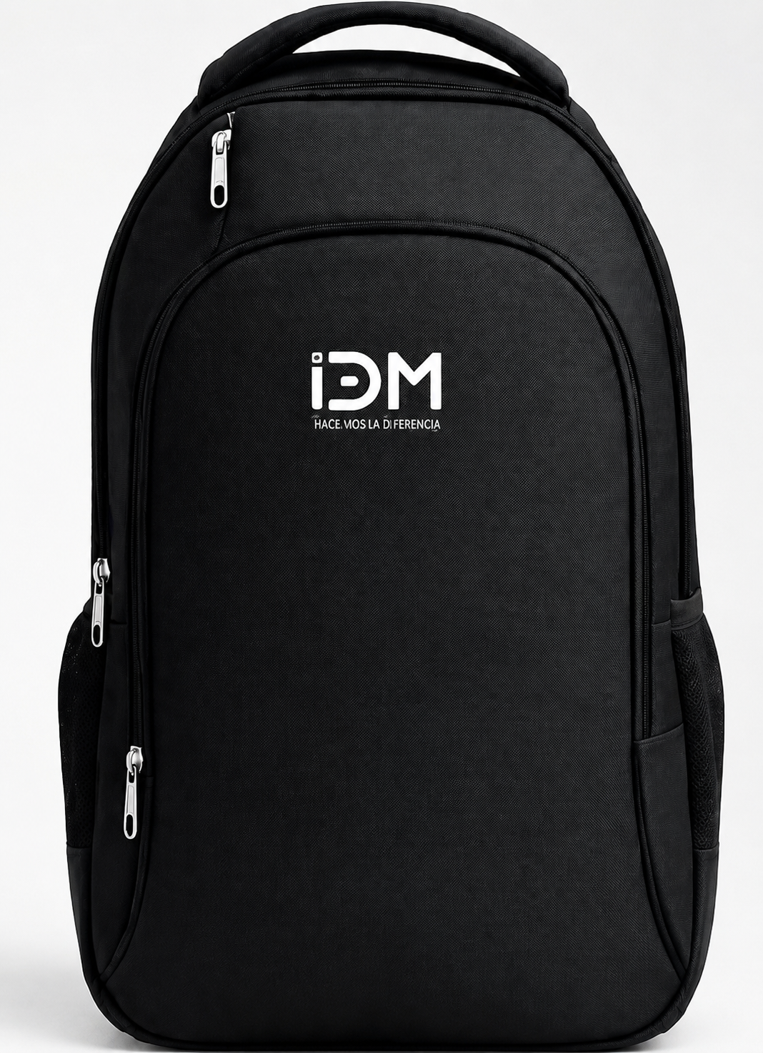 Imagen Referencial | 100 | S/. 35.99 | 12 a 14 días útiles | MOCHILA PORTALAPTOP - Modelo a Desarrollar Medidas: 45 x 33 x 16 CM Material: Nylon Incluye porta laptop, 3 compartimientos y bolsillos laterales con malla. Cierre estandar. Asas de mano y espalda. Color: Negro Presentación: Embolsado grupal (bolsa manga). *Incluye 1 logo bordado a 1 color por 1 lado *Diseño arte logo a ser facilitado por cliente | S/. 3,599.00 | 23% | GUSTAVO / EDILBERTO / IGOE | S/ 35.00 + IGV - 3 cierres / 2 cierres S/. 32.00 Tiempo 8 días / Precio S/ 28.00 Incluye IGV Tiempo 10 días / Precio S/ 33.00 Incluye IGV Tiempo 10 días |  |  | S/. 24.89 | 33 | S/. 8.21 | S/. 821.46 | S/. 33.11 | 100 | S/. 24.89 | S/. 160.00 | S/. 3,495.62 | Ya incluye | S/. 0.00 | 1 | 1 | 1 | S/. 0.00 | S/. 28.50 | S/. 52.86 | S/. 3,576.98 | S/. 35.77 | S/. 6.44 | S/. 42.21

